Data
Bilan CO2 |  | Guide : remplir les cases en jaune (onglets Data, 2030, 2040, 2050) et lire les résultats dans les onglets bilan

Mobilité |  |  |  | 2023 | Année de ce bilan
TCO2/an | kWh/an | km/an |  |  |  |  |  |  |  | Estimer la consommation de votre voiture (Calculette)
0.0 | 0 | 0 |  | 0 | Nombre de vols A/R Internationaux/an en jet privé |  |  |  |  | 1800 | kg |  |  | Masse de votre voiture
0.0 | 0 | 0 |  | 0 | Nombre de vols A/R Internationaux/an en avion de ligne |  |  |  |  | 1.9 | m |  |  | Largeur de votre voiture
0.0 | 0 | 0 |  | 0 | Nombre de vols A/R Nationaux/an en jet privé |  |  |  |  | 1.8 | m |  |  | Hauteur de votre voiture
0.0 | 0 | 0 |  | 0 | Nombre de vols A/R Nationaux/an en avion de ligne |  |  | Durée de vie | Véhicules | 0.4 |  |  |  | Coeff. de traînée aérodynamique
0.0 | 0 | 0 | 8 | L/100km | Nombre de km/an et consommation moyenne de votre voiture Thermique |  |  | 100.0 | 0 | 0.9 |  |  |  | Rendement moteur
0.0 | 0 | 0 | 25 | kWh/100km | Nombre de km/an et consommation moyenne de votre SUV électrique |  |  | 99 | 0 | 130 | km/h |  |  | Vitesse
0.0 | 0 | 0 | 15 | kWh/100km | Nombre de km/an et consommation moyenne de votre petite voiture électrique |  |  | 99 | 0 | 401 | Wh/km | 4.0 | L/100km | Consommation moyenne
0.0 | 0 | 0 | 6 | kWh/100km | Nombre de km/an et consommation moyenne de votre VI électrique |  |  | 99 | 0 | 80 | km/h |  |  | Vitesse moyenne
0.0 | 0 | 0 | 0.2 | kWh/100km | Nombre de km/an et consommation moyenne de votre VAE |  |  | 99 | 0 | 196 | Wh/km | 2.0 | L/100km | Consommation moyenne

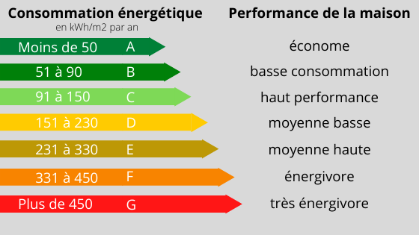
Logement
TCO2/an | kWh/an | Shab [m2] | Classe Energétique | Type | kWh/m2/an | kgCO2/kWh
3.0 | 12000 | 40 | E | Gaz | 300 | 0.25 | Comment j'habite le monde ? |  |  | Piscine individuelle chauffée
 |  |  |  |  |  |  |  |  |  |  | L | l | h | Volume | dT | J | kWh/j | jours/an | kWh/an
Alimentation |  |  |  |  |  |  |  |  |  | Chauffage | 10 | 5 | 2 | 100 | 10 | 4180000 | 1.2 | 180 | 209
TCO2/an | kWh/an | Rouge | Blanc | Végé | Structure d'achat |  |  |  |  | Pompe | 400 | Watts |  |  |  |  | 9.6 | 180 | 1728
1.1 |  | 0.40 | 0.40 | 0.20 | 0.5 | Où j'achète ce que je mange ?

Consommation - Forfait selon étude OXFAM
1.0 | 50% | Revenus | 1.00 | Déconsommation individuelle ou déproduction collective

Services publics - Forfait 2TCO2/an (The Shift Project)
1.6 |  | -5% | Taux de décroissance annuelle de consommation des services publics d'aujourd'hui à 2030
Répartitions des émissions CO2
Emissions CO2
0.0 | TCO2/an | 0% | Mobilité |  | Comment et combien je me déplace ?
3.0 | TCO2/an | 45% | Logement |  | Comment j'habite le monde ?
1.1 | TCO2/an | 16% | Alimentation |  | Comment je me nourris ?
1.0 | TCO2/an | 15% | Consommation |  | Combien je prélève individuellement sur le monde ?
1.6 | TCO2/an | 24% | Services Publics |  | Combien je prélève collectivement sur le monde ?
7 | TCO2/an |  | Total
10 à 12 | TCO2/an | Moyenne en France en 2020 (consommation intérieure + importations - exportations)

Bilan CO2
Trajectoire CO2
Trajectoire CO2 / Poste

Bilan et trajectoire CO2 annuel (TCO2/an)
2023 | 2030 | 2040 | 2050
0.0 | 4.4 | 0.0 | 0.0 | Mobilité
3.0 | 3.0 | 3.0 | 3.0 | Logement
1.1 | 0.7 | 0.7 | 0.7 | Alimentation
1.0 | 1.0 | 1.0 | 1.0 | Consommation
1.6 | 1.1 | 0.7 | 0.4 | Services Publics

7 | 10 | 5 | 5 | TCO2/an | Vos émissions CO2 annuelles (TCO2/an/pers.)
12 | 6 | 3 | 1.5 | TCO2/an | Les émissions CO2 annuelles de la trajectoire GIEC (TCO2/an/pers.)
CO2 | CO2/2 | CO2/4 | CO2/8 |  | Carbon law : Rockström & al. 2017

18 | 28 | 15 | 14 | kgCO2/jour | Vos émissions quotidiennes (kgCO2/jour)

Pour aller plus loin dans l'analyse :
Carbon law vidéo
Carbon law scientific paper: |  | Rockström, J., Gaffney, O., Rogelj, J. et. al. 2017. A roadmap for rapid decarbonization. Science, Volume 355 Issue 6331
Analyse A. Barrau |  | Catastrophe écologique : bilan et perspective. Aurélien Barrau à l'Université de Genève.

Bilan NRJ
Trajectoire NRJ
 | Trajectoire GIEC | Votre trajectoire
2023 |  | 12,001
2030 |  | 29,201
2040 |  | 12,001
2050 |  | 12,001

Bilan et trajectoire Energétique annuel (kWh/an/pers.)
2023 | 2030 | 2040 | 2050
0 | 17200 | 0 | 0 | Mobilité
12000 | 12000 | 12000 | 12000 | Logement
0 | 0 | 0 | 0 | Alimentation
1 | 1 | 1 | 1 | Consommation
0 | 0 | 0 | 0 | Services Publics

12,001 | 29,201 | 12,001 | 12,001 | kWh/an | Votre usage de l'énergie (kWh/an/pers.)

33 | 80 | 33 | 33 | kWh/jour | Votre usage de l'énergie au quotidien (kWh/jour/pers.)
110 |  |  |  |  | Moyenne en France en 2020
55 |  |  |  |  | Moyenne mondiale en 2020

Doc
Trajectoire GIEC : de neutralité carbone en 2050
Objectifs / réchauffement climatique T < 2°C
Carbon law: | 12, 6, 3, 1.5 TCO2/an/p en 2020, 2030, 2040, 2050

Bilan CO2 de la France 2015 (rapport Oxfam) |  |  |  |  | Source : | https://www.oxfam.org/fr/communiques-presse/les-emissions-de-co2-des-1-les-plus-riches-parties-pour-etre-30-fois-plus

Ce rapport révèle notamment qu’entre 1990 et 2015,
les 10% les plus riches de la population mondiale sont responsables de 52% des émissions de CO2 cumulées
les 1% les plus riches sont responsables de deux fois plus d’émissions que la moitié la plus pauvre de l’humanité.

300 TCO2/an c'est : 65% pour sa mobilité avec 10 vols Internationaux et 25 vols nationaux en jet privé + 30 000 km/an avec une voiture thermique qui consomme 20L/100km et une maison de 300m2 classe D chauffée au fioul et une côte de bœuf à tous les repas !!!
28 TCO2/an c'est : 45% pour sa mobilité avec 7 vols Internatinoaux et 15 vols Nationaux en avion de ligne + 30 000 km/an avec son SUV électrique, une maison de 250m2 classe D chauffage électrique
9 TCO2/an c'est : 12% pour sa mobilité avec 1 vol International tous les 3 ans, 2 vols nationaux/an en avion de ligne + 20 000 km/an en voiture électrique et une maison de 150m2 classe D chauffée à l'électricité
3 TCO2/an c'est impossible avec 2T de services publics + 1T de consommation, il ne peut rien faire d'autre !!!

J1 | J2
 |  |  |  |  |  | Catégorie | TCO2/an | TCO2 | %CO2
300 | 200 | TCO2/an/p |  | Les 1% les plus riches |  | 1% | 200 | 2.0 | 21% | émissions des 10% les plus riches = 52%
28 | 33 | TCO2/an/p |  | Les 9% les plus riches |  | 9% | 33 | 3.0 | 31% | émissions des 1% = 2 fois celles des 50% les plus pauves
9 | 9 | TCO2/an/p |  | Les 40% classes moyennes |  | 40% | 9 | 3.6 | 38%
3 | 2 | TCO2/an/p |  | Les 50% les plus pauvres |  | 50% | 2 | 1.0 | 10%
10.6 | 9.6 | TCO2/an/p |  |  |  |  |  | 9.6 | TCO2/an en moyenne

Nouveau rapport OXFAM 2023 |  |  |  | https://www.oxfamfrance.org/rapports/egalite-climatique-une-planete-pour-les-99/
 |  |  |  | https://www.theguardian.com/environment/2023/nov/20/richest-1-account-for-more-carbon-emissions-than-poorest-66-report-says
les 10% les plus riches sont responsables de 50% des émissions humaines de CO2 liées à la consommation, tandis que les 50% les plus pauvres sont à l’origine de 8% du total mondial. (rien de nouveau)
En France, les 1% les plus riches émettent en moyenne chaque année plus de dix fois plus de CO2 (40,2 tonnes) qu’une personne parmi la moitié la plus pauvre (3,8 tonnes).
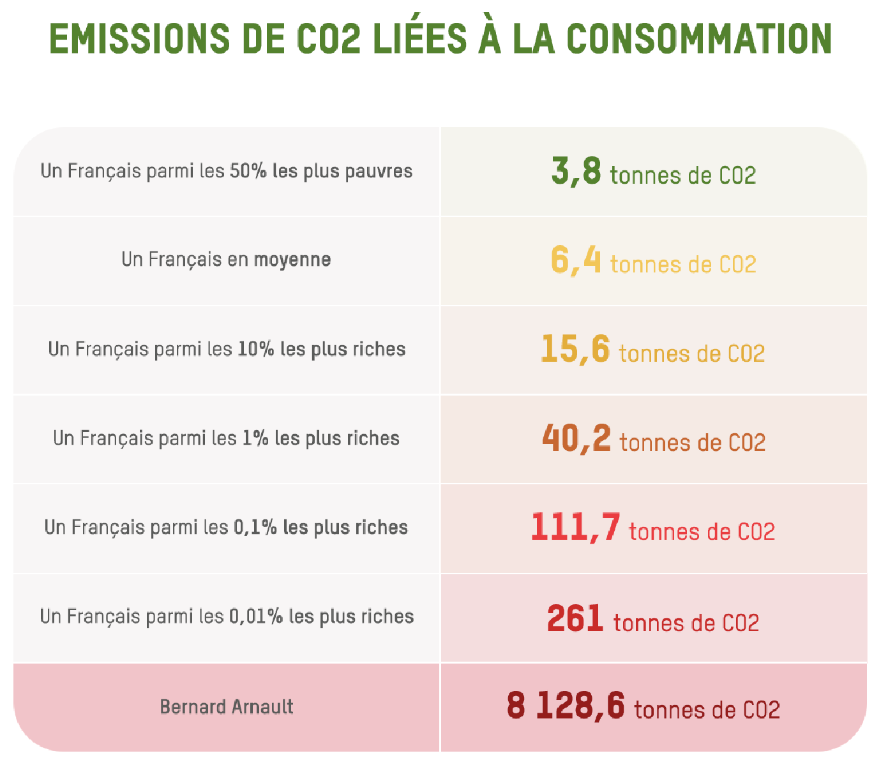
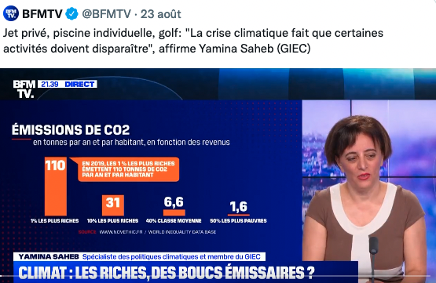

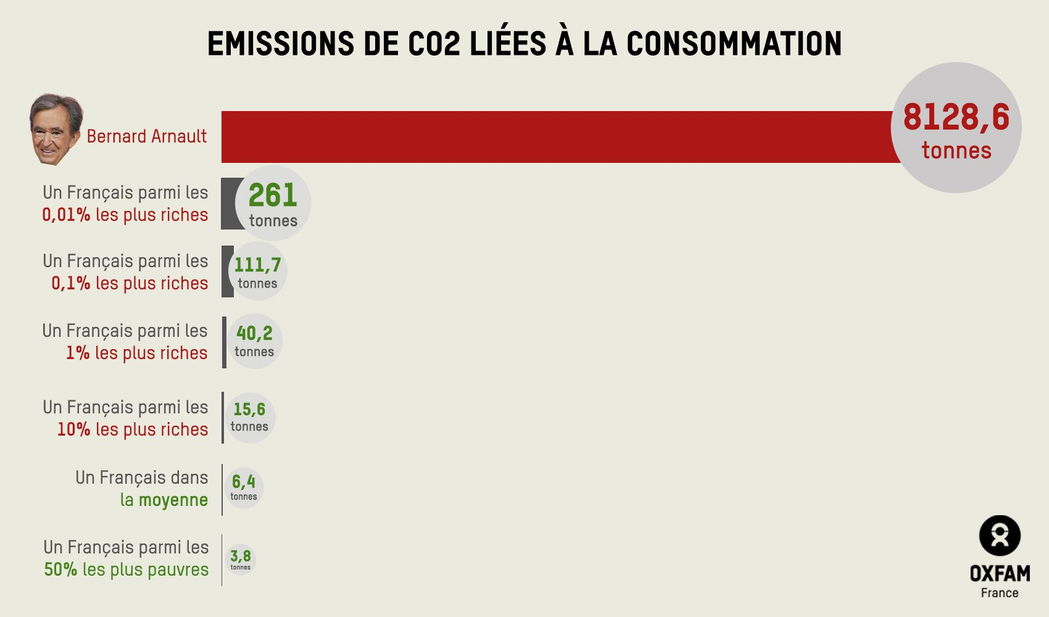
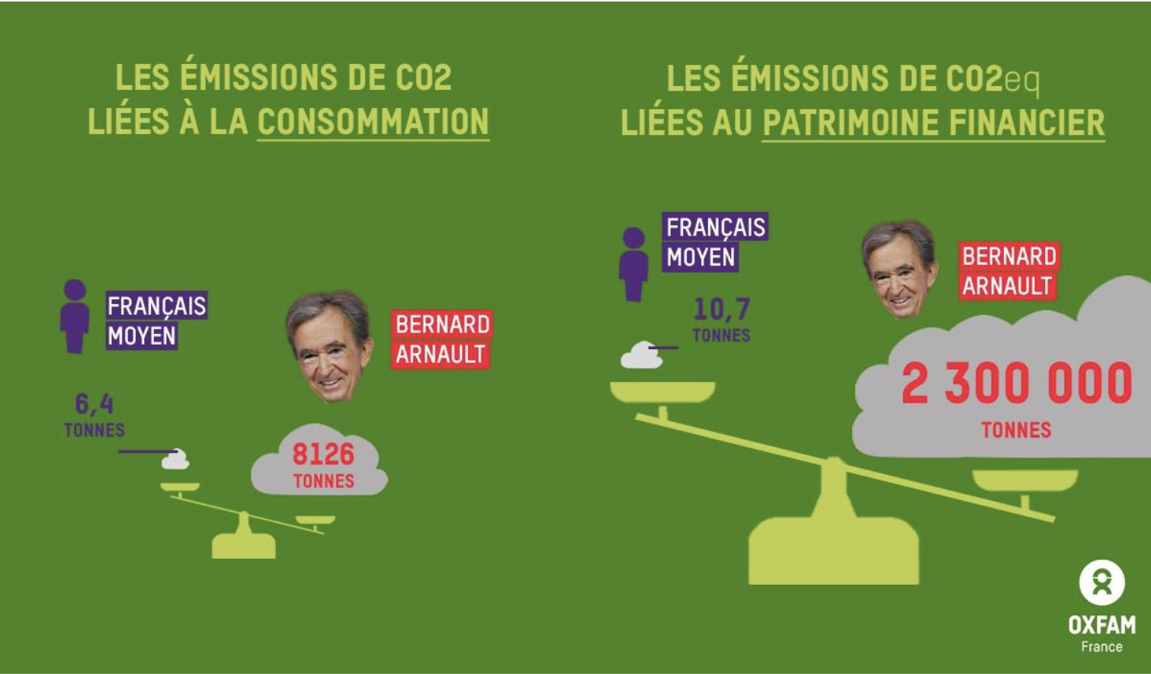

6.02 | TCO2/an/pers. En moyenne en France
Rapport et Figures : |  | https://www.oxfamfrance.org/wp-content/uploads/2023/11/Focus-France-rapport-inegalites-et-climat.pdf

Comment vols Combien de vols pour les très riches ? |  |  |  |  | 636 | Vols/an | (extrapolation de l'analyse ci-dessous)
 |  |  |  |  | 1476 | heures de vol/an
C'est l'heure du bilan pour le mois de juillet 2022 (6 avions suivis): |  |  |  |  | 6240 | TCO2/an
- nombre de vols: 53 ✈️
- 123 heures de vol ⏱️
- vol le plus court: 20min 🤡
- CO2 émis: 520 tonnes 🔥🔥🔥
C'est l'équivalent des émissions d'un français moyen pendant 52 ans, 1/2 siècle !
[1/7] pic.twitter.com/FAhm1DrOCy

— I Fly Bernard (@i_fly_Bernard) August 1, 2022

Quelques questions soulevées lors de la création de cette feuille :

L'image du bilan CO2 de BFMTV annonce 1.6TCO2/an pour les 50% les plus pauvres !!! (voir ci-dessus)
Ceci est impossible même sans compter les importations
1 petite voiture essence de 6L/100km et 8 000 km/an/p (16 000 km/an pour la famille) consomme déjà 1.4TCO2/an

Le nouveau bilan OXFAM 2023 est plus réaliste avec 3.8TCO2/an/p pour les 50% les plus pauvres même si cela reste faible / 2T CO2 annoncé par Le Shift Project pour les services publics !
Q : Analyser la méthodologie OXFAM 2023 pour comprendre les hypothèses d'obtention de ce chiffre ?

Références bibliographiques :

Nos gestes climat |  |  | https://nosgestesclimat.fr/
Bilan CO2 - Avelnir Climatique |  |  | http://avenirclimatique.org/micmac/index.php
Bilan GES ADEME - France |  |  | https://bilans-ges.ademe.fr/

Source : https://theshiftproject.org/wp-content/uploads/2021/11/Rapport-technique-Bilan-Carbone-Sante-France.pdf
Electricité | Chauffage | 0.147 | kgCO2e/kWh
 | Eau chaude sanitaire | 0.057 | kgCO2e/kWh
Gaz Naturel | Tous usages | 0.227 | kgCO2e/kWh
GPL |  | 0.272 | kgCO2e/kWh
Fioul |  | 0.324 | kgCO2e/kWh
ENR |  | 0.03 | kgCO2e/kWh

1,3 TCO2/an/p | selon Bon Pote : |  | https://bonpote.com/empreinte-carbone-des-services-publics/

Services sociaux publics

Selon l’ABC, les services sociétaux publics sont à l’origine de 1 358 kgCO2e/hab répartis comme suit :

411 kg liés aux infrastructures publiques (génie civil, services d’architecture et de contrôle du bâti) ;
365 kg pour les activités de santé, d’action sociale et d’emploi (la vente de médicaments remboursés en pharmacie est incluse dans ce résultat) ;
275 kg pour l’enseignement et la recherche ;
259 kg relatifs au fonctionnement de l’administration, de la défense et de la sécurité sociale ;
48 kg issus du fonctionnement du réseau d’eau potable, du traitement des eaux usées et des déchets dangereux, ainsi qu’à la décontamination des sites pollués.

Services sociaux marchands

À cela s’ajoutent 197 kgCO2e/hab engendrés par les services sociétaux marchands répartis comme suit :

67 kg pour les banques, les assurances et le juridique ;
53 kg pour les services postaux et de télécommunications ;
40 kg pour la fabrication de matériel de transport (hors automobile) ;
20 kg pour les activités associatives (professionnelles, politiques, culturelles et religieuses) ;
14 kg pour les services supports aux transports ;
3 kg pour les services funéraires et de sécurité des systèmes tels que l’alarme incendie.

